画面遷移
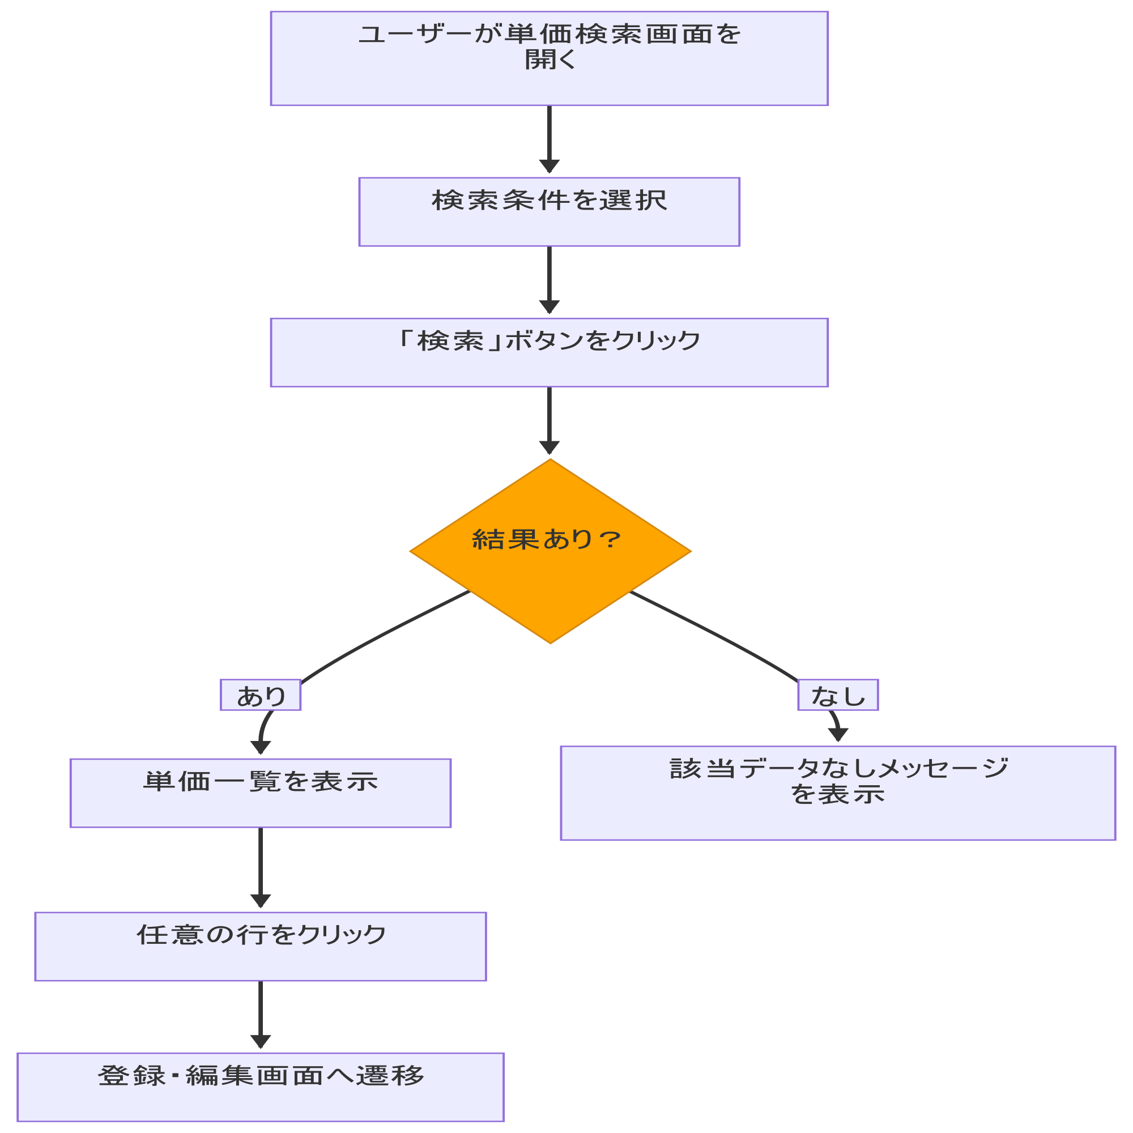
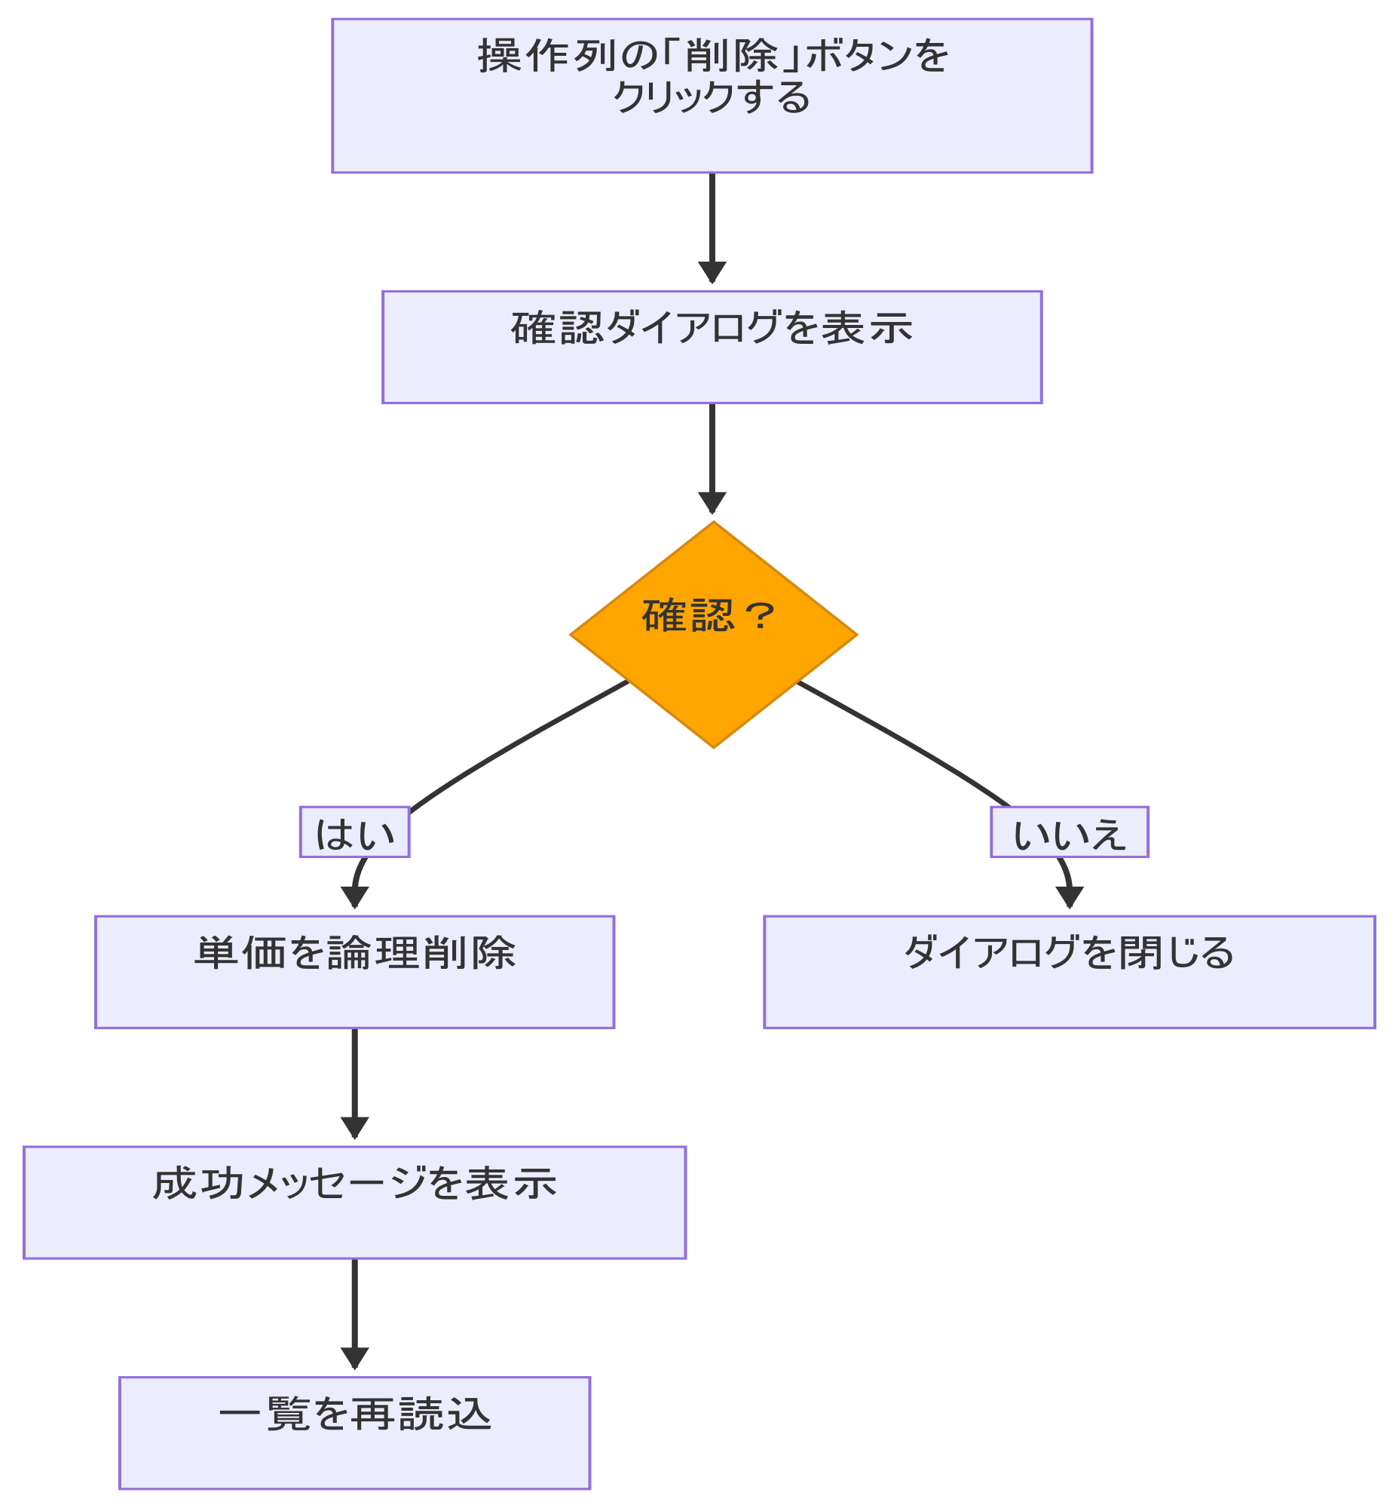
システム・アプリケーション名 |  | ドキュメント | シート名 | 作成日 | 作成者 | 更新日 | 更新者
クラウド版購読者管理システム |  | 画面設計書 | 画面遷移 | 2026/03/16 | Nguyen Truong An | 2026/04/14 | Nguyen Truong An

 | ACSMS-SCR-002_単価マスタ明細検索画面_画面遷移

画面イメージ
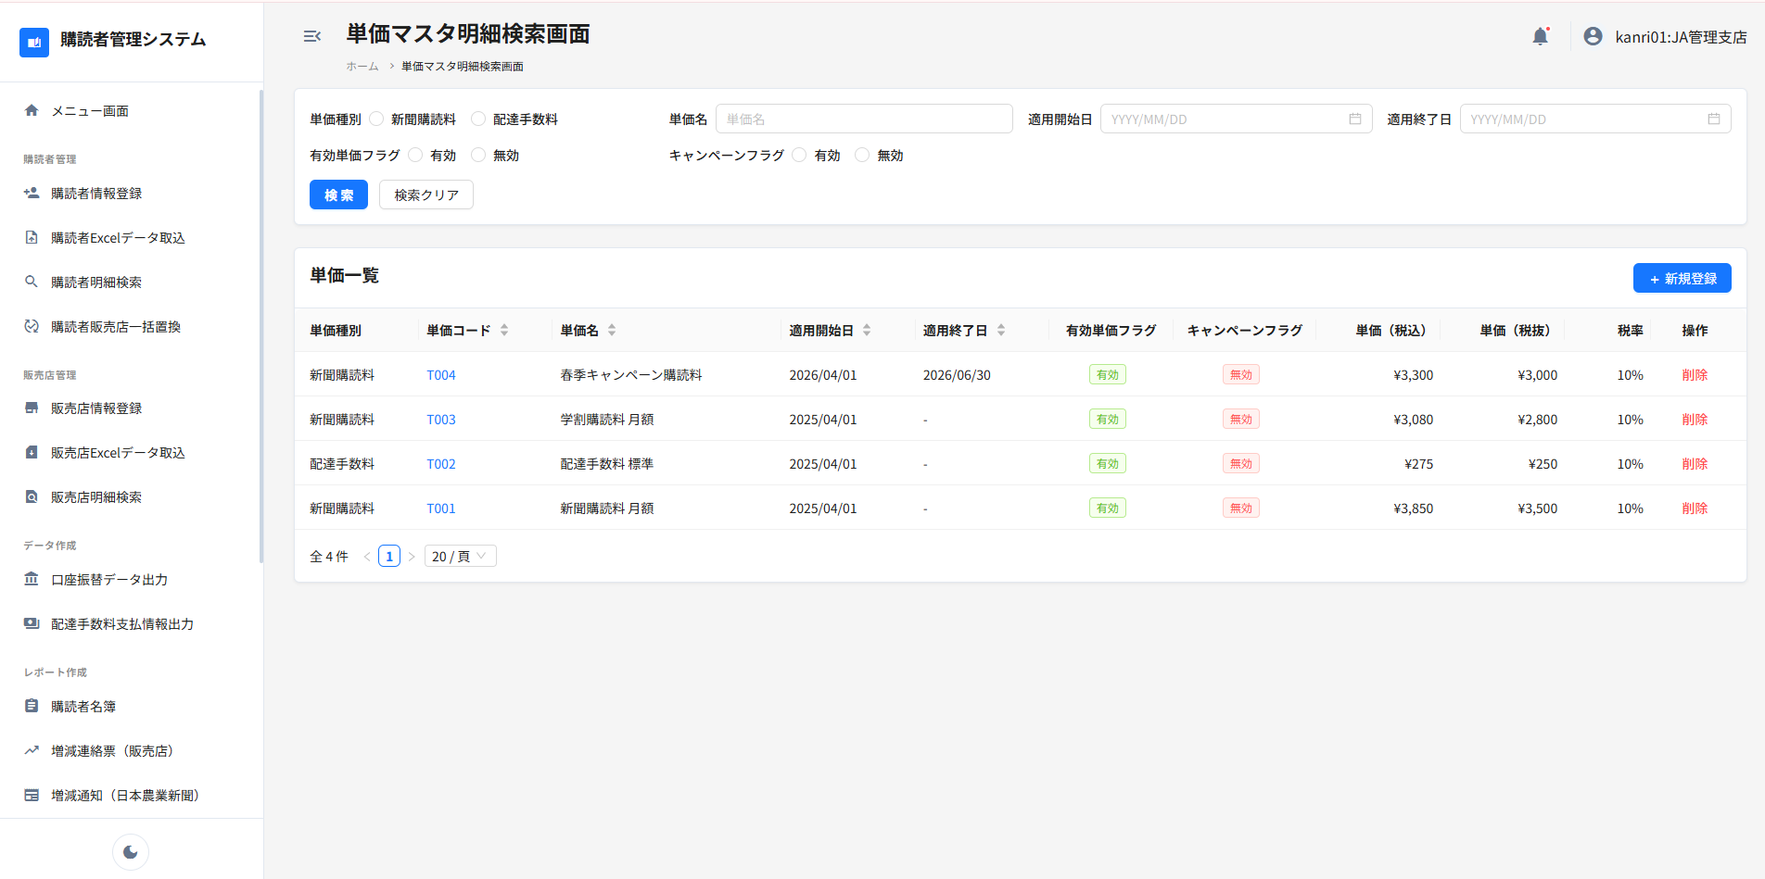
システム・アプリケーション名 |  | ドキュメント | シート名 | 作成日 | 作成者 | 更新日 | 更新者
クラウド版購読者管理システム |  | 画面設計書 | 画面イメージ | 2026/03/16 | Nguyen Truong An | 2026/04/14 | Nguyen Truong An

 | 画面ID | ACSMS-SCR-002 | 概要 | 単価マスタ明細検索画面
 | 画面名 | 単価マスタ明細検索画面

 | ACSMS-SCR-002_単価マスタ明細検索画面_画面イメージ

